Adressmodul und Projektmodul
Textmarke |  | Was wird in die Vorlagen eingesetzt?
Absendername | Gültig für Adress und Projektmodul | SuccessControl Anwender Absendername
ABTEILUNG | Gültig für Adress und Projektmodul | SuccessControl Anwender Abteilung
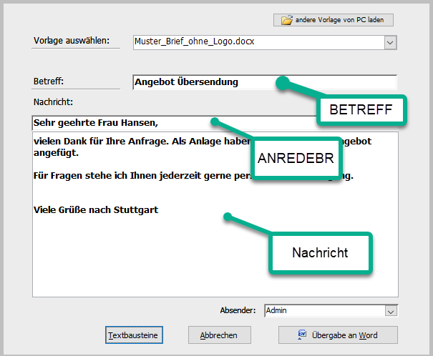
ANREDEBR | Gültig für Adress und Projektmodul | Komplette Briefanrede des Adressaten (Bsp.: Sehr geehrter Herr Meier,)
BETREFF | Gültig für Adress und Projektmodul | Betreffzeile der Eingabemaske
BETREFFDOPPEL | Gültig für Adress und Projektmodul | Betreffzeile der Eingabemaske
DOKNO | Gültig für Adress und Projektmodul | Automatische Dokumentennummerierung
EIGEN01 ProEIGEN01 | Kontextabhängig (Adresse/Projekt) | Feldinhalt der Eigendefinierten Felder in Adress- bzw. Projektmaske
EIGEN02 ProEIGEN02 | Kontextabhängig (Adresse/Projekt) | Feldinhalt der Eigendefinierten Felder in Adress- bzw. Projektmaske
EIGEN03 ProEIGEN03 | Kontextabhängig (Adresse/Projekt) | Feldinhalt der Eigendefinierten Felder in Adress- bzw. Projektmaske
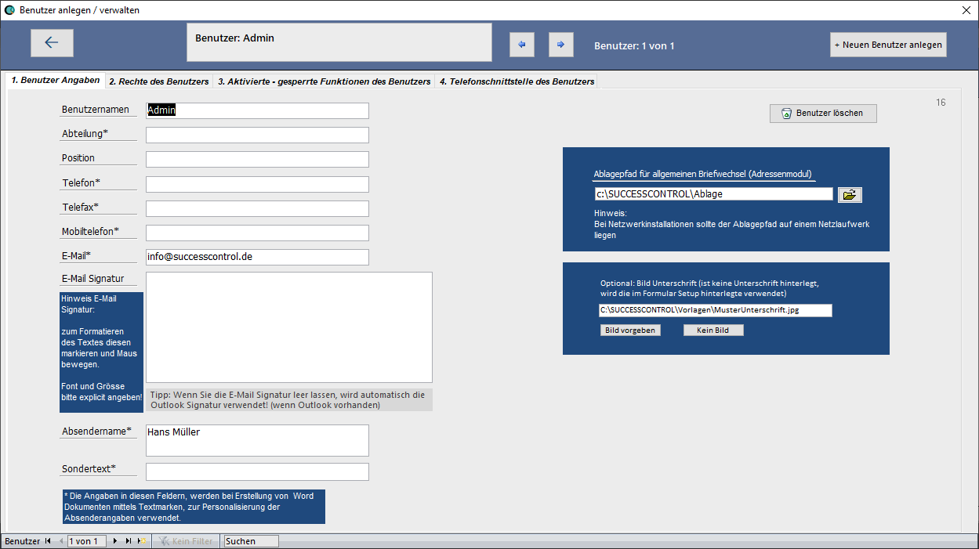
EIGEN04 ProEIGEN04 | Kontextabhängig (Adresse/Projekt) | Feldinhalt der Eigendefinierten Felder in Adress- bzw. Projektmaske
EIGEN05 ProEIGEN05 | Kontextabhängig (Adresse/Projekt) | Feldinhalt der Eigendefinierten Felder in Adress- bzw. Projektmaske
EIGEN06 ProEIGEN06 | Kontextabhängig (Adresse/Projekt) | Feldinhalt der Eigendefinierten Felder in Adress- bzw. Projektmaske
EIGEN07 ProEIGEN07 | Kontextabhängig (Adresse/Projekt) | Feldinhalt der Eigendefinierten Felder in Adress- bzw. Projektmaske
EIGEN08 ProEIGEN08 | Kontextabhängig (Adresse/Projekt) | Feldinhalt der Eigendefinierten Felder in Adress- bzw. Projektmaske
EIGEN09 | Kontextabhängig (Adresse) | Feldinhalt der Eigendefinierten Felder in Adressmaske
EIGEN10 | Kontextabhängig (Adresse) | Feldinhalt der Eigendefinierten Felder in Adressmaske
EMAIL | Gültig für Adress und Projektmodul | SuccessControl Anwender E-Mail Adresse
EmpfaengerAlsZeile | Gültig für Adress und Projektmodul | Adressat komplett als Zeile
Empfaengerfax | Gültig für Adress und Projektmodul | Adressat Telefax Nummer
EmpfaengerFritzFax | Gültig für Adress und Projektmodul | Adressat Telefax Nummer
EmpfaengerGeburtstag | Gültig für Adressmodul | Adressat Geburtstag
ETIKETT | Gültig für Adress und Projektmodul | Adressat komplette Anschrift
FUSSZEILE | Gültig für Adress und Projektmodul | SuccessControl Anwender Fusszeilen Angaben
KOPFZEILE | Gültig für Adress und Projektmodul | SuccessControl Anwender Kopfzeilen Angaben
KUNDENNR | Gültig für Adress und Projektmodul | Adressat Kundennummer
MFGABSENDER | Gültig für Adress und Projektmodul | SuccessControl Anwender hinterlegter Absendername (in der Regel Vorname und Nachname des Anwenders)
MITGLIEDSNUMMER | Gültig für Adress und Projektmodul | Adressat Mitgliedsnummer (bei aktivierten Vereinsmodul)
MOBILTELEFON | Gültig für Adress und Projektmodul | SuccessControl Anwender Mobiltelefon
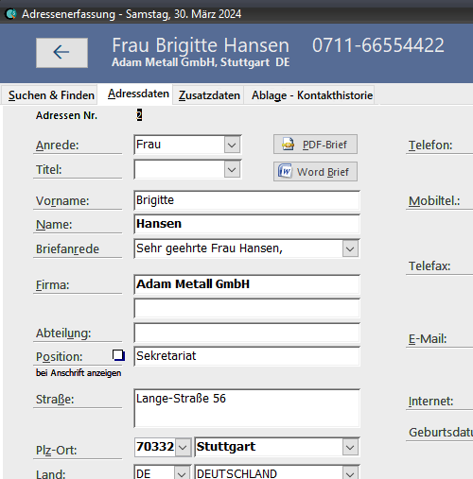
Nachricht | Gültig für Adress und Projektmodul | Textblock der Eingabemaske
PersonalausweisNr | Gültig für Adress modul | Adressat Personalausweis Nummer
Sondertext | Gültig für Adress und Projektmodul | SuccessControl Anwender hinterlegter Sondertext
TELEFAX | Gültig für Adress und Projektmodul | SuccessControl Anwender Telefax
TELEFON | Gültig für Adress und Projektmodul | SuccessControl Anwender Telefon
TELRUECKFRAGE | Gültig für Adress und Projektmodul | SuccessControl Anwender Telefon
ProjektNummer | Gültig für Adress und Projektmodul | Projektnummer
PROJEKTNAME | Gültig für Adress und Projektmodul | Projektname
Anrede | Gültig für Adress und Projektmodul | Adressat Anrede (wie Herr Frau)
TITEL | Gültig für Adress und Projektmodul | Adressat Titel (wie Dr. Prof.)
Vorname | Gültig für Adress und Projektmodul | Adressat Vorname
Nachname | Gültig für Adress und Projektmodul | Adressat Name
Firma | Gültig für Adress und Projektmodul | Adressat Firma (erste Zeile)
Firma2 | Gültig für Adress und Projektmodul | Adressat Firma (zweite Zeile)
AbteilungProAnsprech | Gültig für Adress und Projektmodul | Adressat Abteilung
Position | Gültig für Adress und Projektmodul | Adressat Position
Strasse | Gültig für Adress und Projektmodul | Adressat Strasse
Postleitzahl | Gültig für Adress und Projektmodul | Adressat PLZ
Ort | Gültig für Adress und Projektmodul | Adressat Ort
Land | Gültig für Adress und Projektmodul | Adressat Land
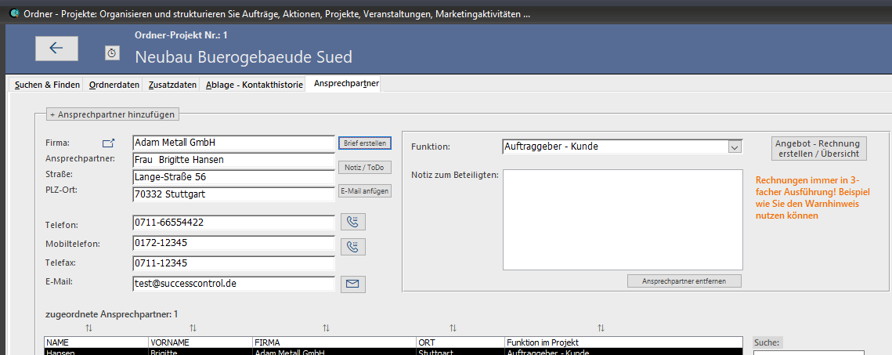
TELEFONProAnsprech | Gültig für Adress und Projektmodul | Adressat Telefon
TELEFON2 | Gültig für Adress und Projektmodul | Adressat Telefon 2
MOBILTEL | Gültig für Adress und Projektmodul | Adressat Mobiltelefon
MOBILTEL2 | Gültig für Adress und Projektmodul | Adressat Mobiltelefon 2
TelefaxProAnsprech | Gültig für Adress und Projektmodul | Adressat Telefax Nummer
TELEFAX2 | Gültig für Adress und Projektmodul | Adressat Telefax Nummer 2
EMAILProAnsprech | Gültig für Adress und Projektmodul | Adressat E-Mail
INTERNET | Gültig für Adress und Projektmodul | Adressat Internet
FunktionImProjekt | Kontextabhängig | Adressat Projektfunktion
NotizZuFunktion | Kontextabhängig | Adressat Notiz zu Projektfunktion
Kunde_UmsatzsteuerIdentifikationsnummer | Gültig für Adressmodul | Adressat Umsatzsteuer ID
Kundenrabatt | Gültig für Adressmodul | Adressat Rabatt Angabe

Kunde_IBAN | Gültig für Adressmodul | Adressat IBAN
Kunde_BIC | Gültig für Adressmodul | Adressat BIC
Kunde_Bank | Gültig für Adressmodul | Adressat Bank
Auftragsnummer | Auftragsbearbeitung | Adressat - Beleg Auftragsnummer

HINWEIS: | Legende:
Bei den Textmarken ist GROSS klein Schreibung zu beachten | Grün: SuccessControl Anwender Angaben
 | Rot: Adress(Kunden) Angaben
 | Gelb: Angaben aus einem Aktionsformular
Zusätzlich bei Vereinsverwaltung
Textmarke
Mitgliedschaft_Typ | Gültig für Adressmodul | Adressat-Mitglied Typ Mitgliedschaft
Mitglied_Region | Gültig für Adressmodul | Adressat-Mitglied Region
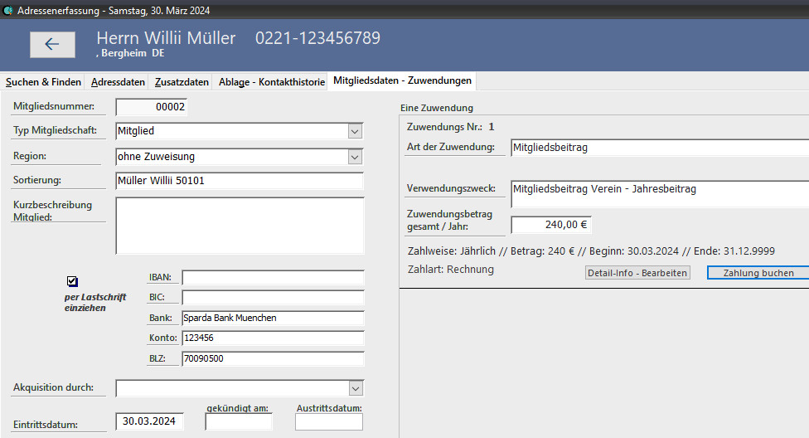
Mitglied_Sortierung | Gültig für Adressmodul | Adressat-Mitglied Sortierung
Mitglied_Eintrittsdatum | Gültig für Adressmodul | Adressat-Mitglied Eintrittsdatum
Mitglied_Kuendigungsdatum | Gültig für Adressmodul | Adressat-Mitglied gekündigt am
Mitglied_Austrittsdatum | Gültig für Adressmodul | Adressat-Mitglied Austrittsdatum
Textmarke
Zuwendungs_Nr | Gültig für Adress-Zuwendung Detail | Zuwendungs Detail: Zuwendungs_Nr
Zuwendungs_Art | Gültig für Adress-Zuwendung Detail | Zuwendungs Detail: Zuwendungs_Art
Zuwendungsbetrag_Gesamt | Gültig für Adress-Zuwendung Detail | Zuwendungs Detail: Zuwendungsbetrag_Gesamt
Zuwendungs_Zahlungseingang | Gültig für Adress-Zuwendung Detail | Zuwendungs Detail: Zuwendungs_Zahlungseingang
Zuwendungs_Saldo | Gültig für Adress-Zuwendung Detail | Zuwendungs Detail: Zuwendungs_Saldo
Zuwendungs_Zahlweise | Gültig für Adress-Zuwendung Detail | Zuwendungs Detail: Zuwendungs_Zahlweise
Zuwendungs_Betrag_Intervall | Gültig für Adress-Zuwendung Detail | Zuwendungs Detail: Zuwendungs_Betrag_Intervall
Zuwendungs_Naechste_Faelligkeit | Gültig für Adress-Zuwendung Detail | Zuwendungs Detail: Zuwendungs_Naechste_Faelligkeit
Zuwendungs_Letzte_Faelligkeit | Gültig für Adress-Zuwendung Detail | Zuwendungs Detail: Zuwendungs_Letzte_Faelligkeit
Zuwendungs_Zahlungsart | Gültig für Adress-Zuwendung Detail | Zuwendungs Detail: Zuwendungs_Zahlungsart
Zuwendungs_Konto | Gültig für Adress-Zuwendung Detail | Zuwendungs Detail: Zuwendungs_Konto
Zuwendungs_BLZ | Gültig für Adress-Zuwendung Detail | Zuwendungs Detail: Zuwendungs_BLZ
Zuwendungs_Bank | Gültig für Adress-Zuwendung Detail | Zuwendungs Detail: Zuwendungs_Bank
Zuwendungs_Kontoinhaber | Gültig für Adress-Zuwendung Detail | Zuwendungs Detail: Zuwendungs_Kontoinhaber
Zuwendungs_IBAN | Gültig für Adress-Zuwendung Detail | Zuwendungs Detail: Zuwendungs_IBAN
Zuwendungs_BIC | Gültig für Adress-Zuwendung Detail | Zuwendungs Detail: Zuwendungs_BIC
Zuwendungs_Spendenbescheinigung | Gültig für Adress-Zuwendung Detail | Zuwendungs Detail: Zuwendungs_Spendenbescheinigung
Zuwendungsbeginn | Gültig für Adress-Zuwendung Detail | Zuwendungs Detail: Zuwendungsbeginn
Zuwendungsende | Gültig für Adress-Zuwendung Detail | Zuwendungs Detail: Zuwendungsende
Mandat_Referenz | Gültig für Adress-Zuwendung Detail | Zuwendungs Detail: Mandat_Referenz
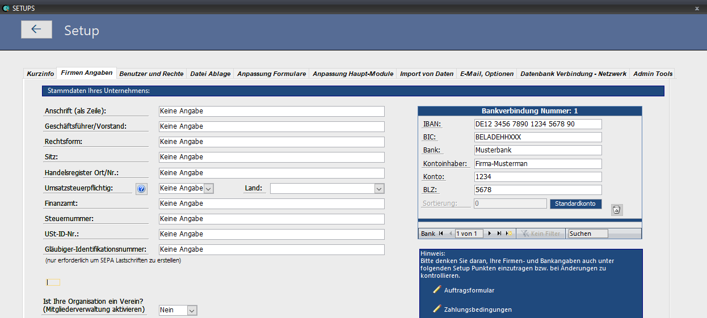
Mandatsdatum | Gültig für Adress-Zuwendung Detail | Zuwendungs Detail: Mandatsdatum
Mandat_Typ | Gültig für Adress-Zuwendung Detail | Zuwendungs Detail: Mandat_Typ
Mandat_Sequenz | Gültig für Adress-Zuwendung Detail | Zuwendungs Detail: Mandat_Sequenz
Mandat_LetzteVerwendung | Gültig für Adress-Zuwendung Detail | Zuwendungs Detail: Mandat_LetzteVerwendung

Textmarke | Unternehmens- / Vereinsangaben
Fa_GläubigerIdentifikationsnummer | Gültig für alle Module | Gesellschaft-Gläubiger-Identifikationsnummer
Fa_UmsatzsteuerIdentifikationsnummer | Gültig für alle Module | Gesellschaft-Umsatzsteuer-Identifikationsnummer
Fa_AnschriftalsZeile | Gültig für alle Module | Gesellschaft-Anschrift-als-Zeile
Fa_Handelsregister | Gültig für alle Module | Gesellschaft-Handelsregister
Fa_Sitz | Gültig für alle Module | Gesellschaft-Sitz
Fa_Rechtsform | Gültig für alle Module | Gesellschaft-Rechtsform
Fa_Geschäftsführer | Gültig für alle Module | Gesellschaft-Geschäftsführer
Fa_Finanzamt | Gültig für alle Module | Gesellschaft-Finanzamt
Fa_Steuernummer | Gültig für alle Module | Gesellschaft-Steuernummer
Fa_Umsatzsteuerpflichtig | Gültig für alle Module | Gesellschaft-Umsatzsteuerpflichtig
Tagesdatum | Gültig für alle Module | das aktuelle Tagesdatum im Format TT.MM.JJJJ zur Verwendung

Datum | Gültig für alle Module | das aktuelle Tagesdatum im Format TT.MM.JJJJ zur Verwendung (nur als Platzhalter verfügbar #Datum#)
Wochentag | Gültig für alle Module | der aktuelle Wochentag zur Verwendung (nur als Platzhalter verfügbar #Wochentag#)
Monat | Gültig für alle Module | der aktuelle Monat zur Verwendung (nur als Platzhalter verfügbar #Monat#)
Jahr | Gültig für alle Module | das aktuelle Jahr zur Verwendung (nur als Platzhalter verfügbar #Jahr#)

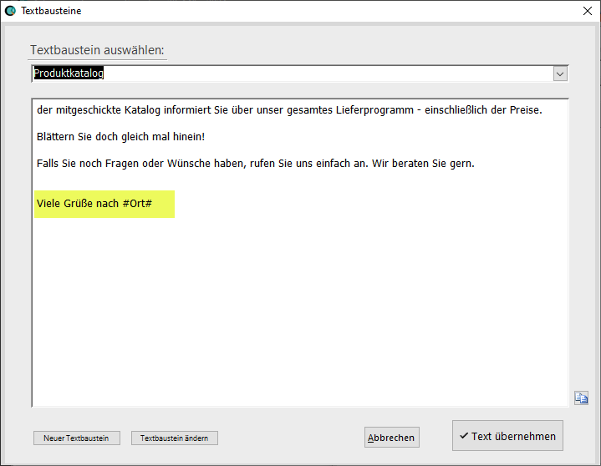
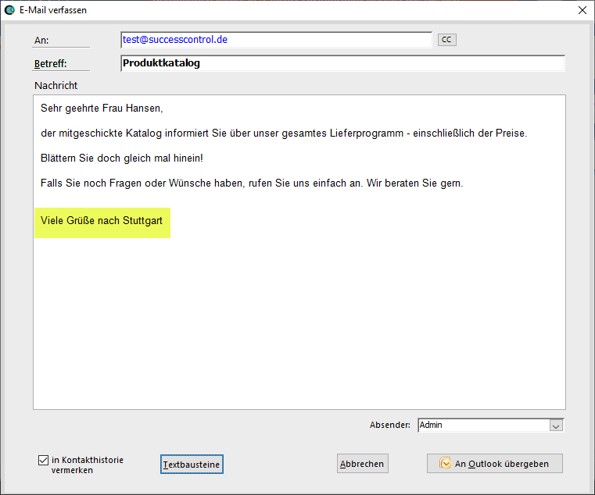
HINWEIS für Platzhalter in Textbausteinen
In den Textbausteinen können die Textmarken mit einer vor- und nachgestellten Raute # ebenfalls als Platzhalter verwendet werden.
Beispiel im Textbaustein:
Viele Grüße nach #Ort#
Ergibt dann: Viele Grüße nach Stuttgart

HINWEIS für Platzhalter in der Auftragsbearbeitung
In der Artikelbeschreibung sowie Artikel Langbeschreibung - und bei Beleg Einleitungstexten können die Textmarken mit einer vor- und nachgestellten Raute # ebenfalls als Platzhalter verwendet werden.
Beispiel im Artikeltext:
Garantie bis: #EIGEN01t# ergibt dann: Garantie bis: Juli 2027 (wenn beim Adressat im Feld Eigen01 "Juli 2027" steht)

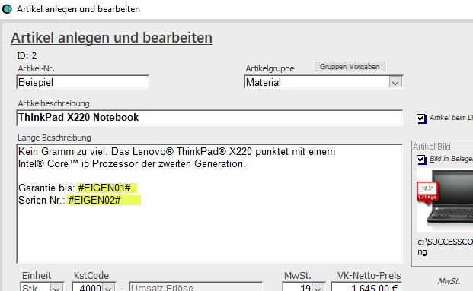
 |  |  | Beispiel Verwendung von Platzhaltern in Belegeinleitungstexten
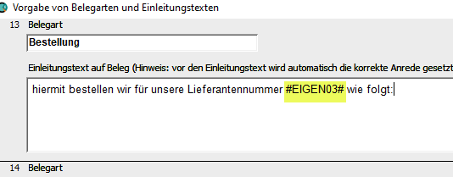

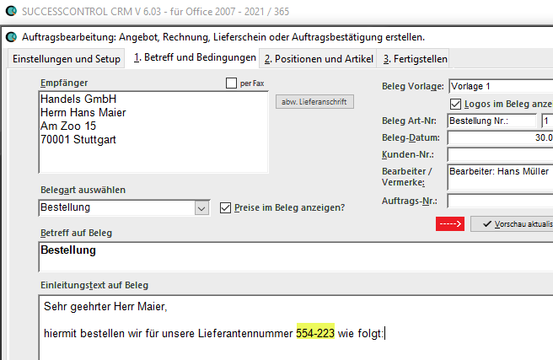
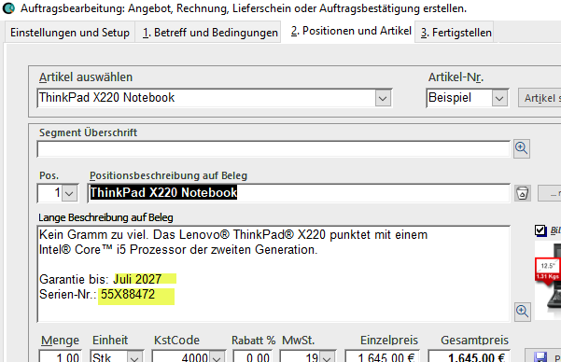

Ebenfalls sind Platzhalter für Skontoberechnungen und weitere Angaben verfügbar:

#Rechnungsbetrag#
#Skontobetrag#
#Endbetrag#
#Fälligkeitsdatum#

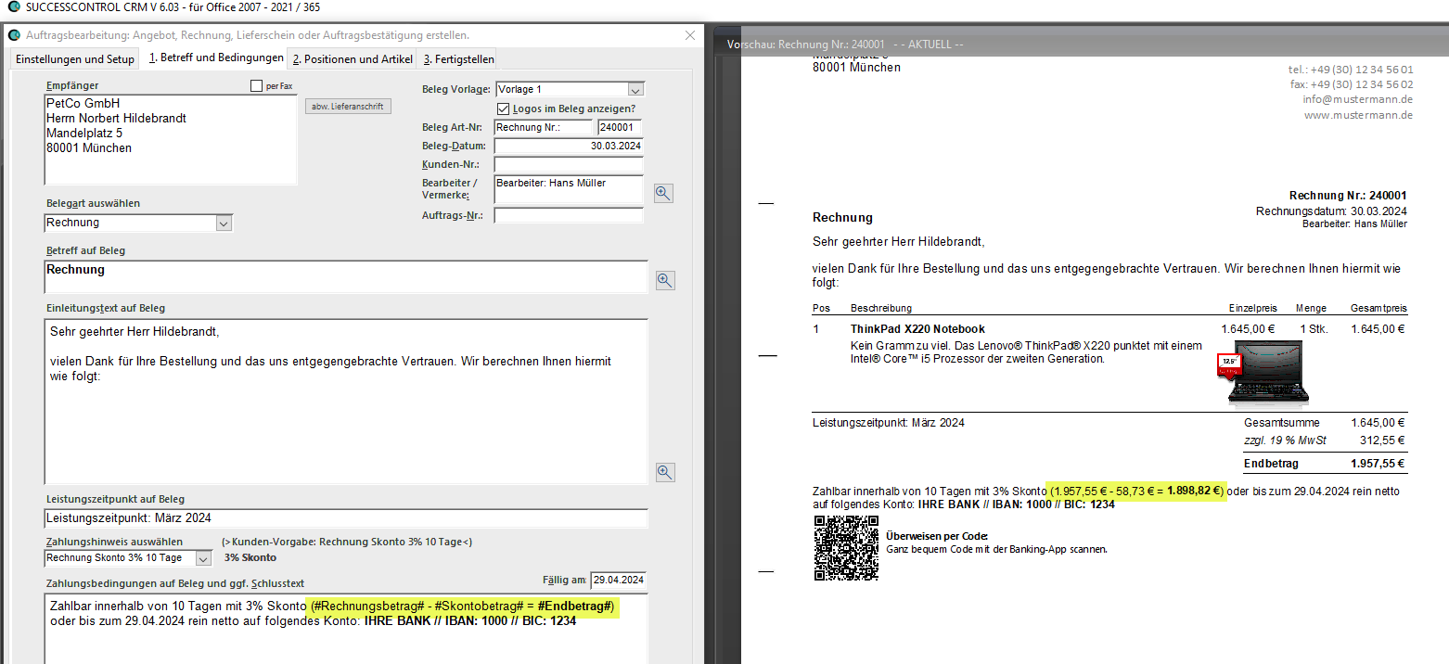
Beispiel: Zahlbar innerhalb von 10 Tagen mit 3% Skonto (#Rechnungsbetrag# - #Skontobetrag# = #Endbetrag#) oder bis zum #Fälligkeitsdatum# rein netto.
ergibt dann bei der Rechnungserstellung:

Weitere Platzhalter:
#Lohnanteil#
#Gesamtgewicht#

Weitere Infos hierzu:
https://www.successcontrol.de/supportv6/zahlungstexte-anpassen-platzhalter-fuer-skontoberechnung/

